表紙
令和４年３月修正版

 | 青 森 県 の 推 計 人 口

 | （令和４年２月１日 現在）

 | 県人口 １，２１６，３８６人 （対前月 １，６０２人減少）
 | 自然動態 １，３６７人減少 （出生者数 ５３０人、死亡者数 １，８９７人）
 | 社会動態 ２３５人減少 （転入者数 ８９８人、転出者数 １，１３３人）

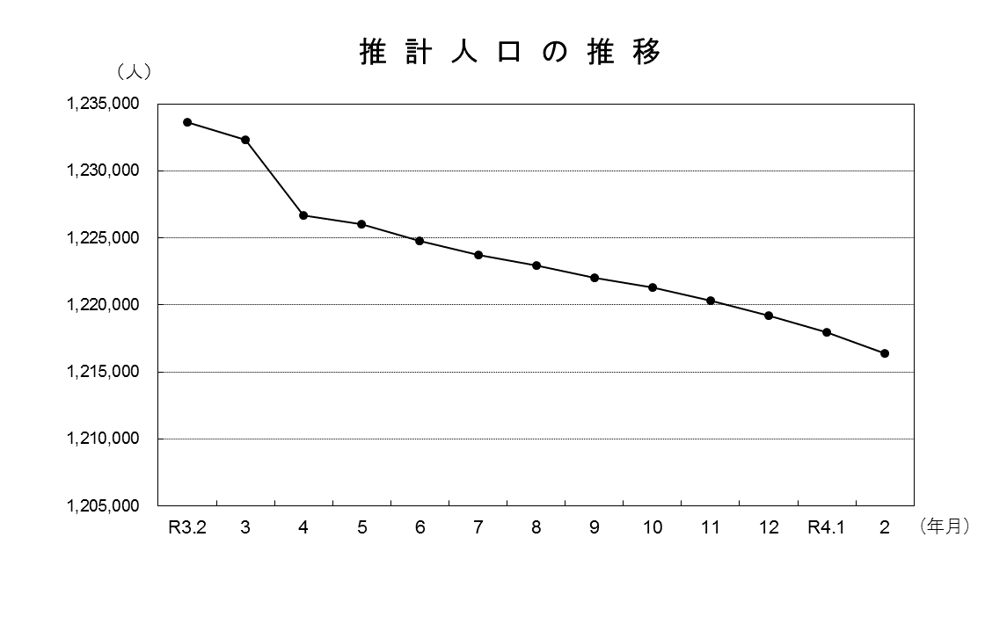

青森県企画政策部統計分析課

